关系图
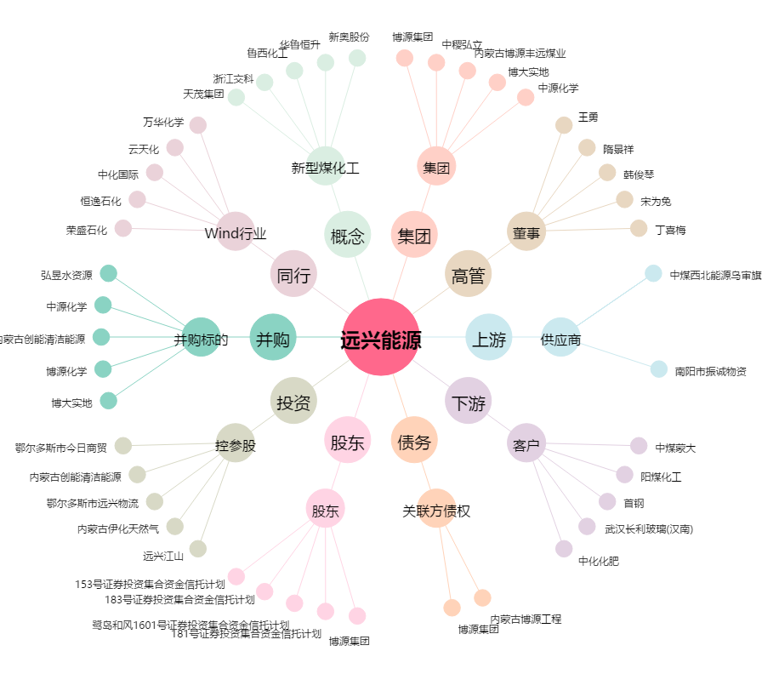
远兴能源[000683.SZ] - 关系概览图

